작업순서
작업순서
9 9
4 1 1 2 2 3 2 7 5 6 7 6 1 5 8 5 8 9

Data
0 | 1 | 2 | 3 | 4 | 5 | 6 | 7 | 8 | 9 | 10 | 11 | 12 | 13 | 14 | 15 | 16 | 17 |  |  | Parent |  |  | Child
4 | 1 | 1 | 2 | 2 | 3 | 2 | 7 | 5 | 6 | 7 | 6 | 1 | 5 | 8 | 5 | 8 | 9 |  |  | 1 |  |  | 2

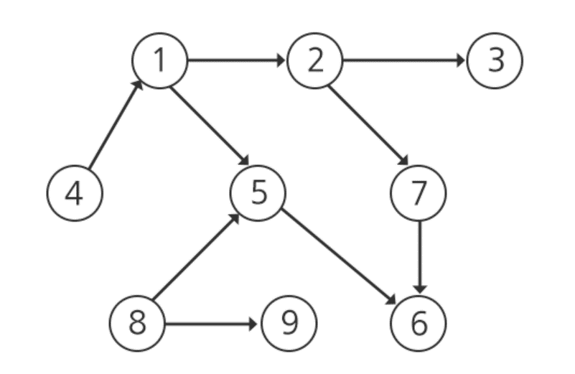
 |  |  |  |  |  |  |  |  |  |  |  |  |  | myMap
 |  |  |  |  |  |  |  |  |  |  |  |  |  |  | 0 | 1 | 2 | 3 | 4 | 5 | 6 | 7 | 8 | 9
 |  |  |  |  |  |  |  |  |  |  |  |  |  | 0
 |  |  |  |  |  |  |  |  |  |  |  |  |  | 1 |  |  | 1 |  |  | 1
 |  |  |  |  |  |  |  |  |  |  |  |  |  | 2 |  |  |  | 1 |  |  |  | 1
 |  |  |  |  |  |  |  |  |  |  |  |  |  | 3
 |  |  |  |  |  |  |  |  |  |  |  |  |  | 4 |  | 1
 |  |  |  |  |  |  |  |  |  |  |  |  |  | 5 |  |  |  |  |  |  | 1
 |  |  |  |  |  |  |  |  |  |  |  |  |  | 6
 |  |  |  |  |  |  |  |  |  |  |  |  |  | 7 |  |  |  |  |  |  | 1
 |  |  |  |  |  |  |  |  |  |  |  |  |  | 8 |  |  |  |  |  | 1 |  |  |  | 1
 |  |  |  |  |  |  |  |  |  |  |  |  |  | 9

 |  |  |  |  |  |  |  |  |  |  |  |  |  | InDegree
 |  |  |  |  |  |  |  |  |  |  |  |  |  | 0 | 1 | 2 | 3 | 4 | 5 | 6 | 7 | 8 | 9
 |  |  |  |  |  |  |  |  |  |  |  |  |  | -1 | 1 | 1 | 1 | 0 | 2 | 2 | 1 | 0 | 1

